Лист1
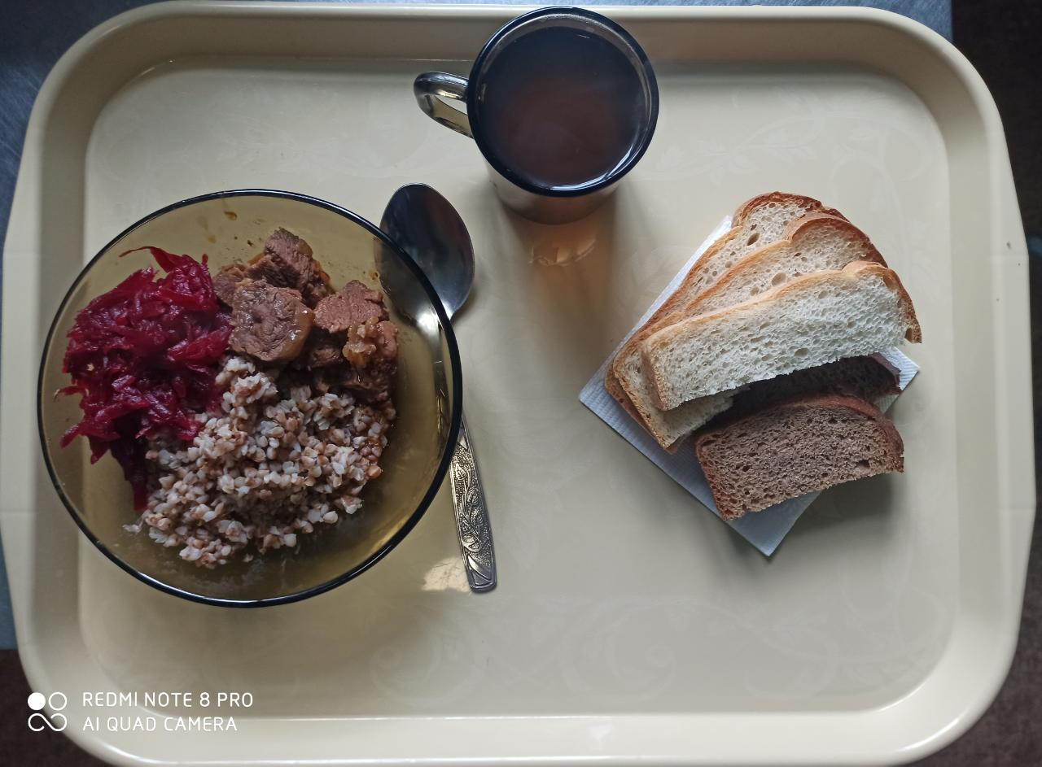
Школа | МБОУ ООШ №25 имени В.В.Буракова станицы Баракаевской |  |  | Отд./корп |  |  |  | День | 09.03.2022г

Прием пищи | Раздел | № рец. | Блюдо | Выход, г | Цена | Калорийность | Белки | Жиры | Углеводы
Завтрак
5-9 классы | Закуска | 50 | Салат из свеклы отварной | 65 |  | 53.40 | 0.90 | 3.30 | 5.04
 | Гор.блюдо | 363 | Мясо тушеное | 90 |  | 283.00 | 27.20 | 19.04 | 0.00
 | Гарнир | 243 | Каша вязкая(гречневая) | 180 |  | 303.70 | 10.30 | 9.40 | 44.50
 | Напиток | 508 | Компот из смеси сухофруктов | 200 |  | 110.00 | 0.80 | 0.00 | 27.00
 | Хлеб | 108 | Хлеб пшеничный | 43 |  | 108.10 | 3.49 | 0.36 | 35.76
 | Хлеб | 109 | Хлеб ржаной | 21 |  | 38.28 | 1.45 | 0.26 | 11.00
 |  |  |  |  | 57.41р. | 896.48 | 44.14 | 32.36 | 123.30
Завтрак | Закуска | 50 | Салат из свеклы отварной | 65 |  | 53.40 | 0.90 | 3.30 | 5.04
сотрудники | Гор.блюдо | 363 | Мясо тушеное | 90 |  | 283.00 | 27.20 | 19.04 | 0.00
 | Гарнир | 243 | Каша вязкая(гречневая) | 180 |  | 303.70 | 10.30 | 9.40 | 44.50
 | Напиток | 508 | Компот из смеси сухофруктов | 200 |  | 110.00 | 0.80 | 0.00 | 27.00
 | Хлеб | 108 | Хлеб пшеничный | 43 |  | 108.10 | 3.49 | 0.36 | 35.76
 | Хлеб | 109 | Хлеб ржаной | 21 |  | 38.28 | 1.45 | 0.26 | 11.00
 |  |  |  |  | 57.41р. | 896.48 | 44.14 | 32.36 | 123.30
Завтрак | Закуска | 50 | Салат из свеклы отварной | 65 |  | 53.40 | 0.90 | 3.30 | 5.04
дети ОВЗ, | Гор.блюдо | 363 | Мясо тушеное | 90 |  | 283.00 | 27.20 | 19.04 | 0.00
инвалиды | Гарнир | 243 | Каша вязкая(гречневая) | 180 |  | 303.70 | 10.30 | 9.40 | 44.50
 | Напиток | 508 | Компот из смеси сухофруктов | 200 |  | 110.00 | 0.80 | 0.00 | 27.00
 | Хлеб | 108 | Хлеб пшеничный | 43 |  | 108.10 | 3.49 | 0.36 | 35.76
 | Хлеб | 109 | Хлеб ржаной | 21 |  | 38.28 | 1.45 | 0.26 | 11.00
 |  |  |  |  | 57.41р. | 896.48 | 44.14 | 32.36 | 123.30

